Фото посадочного материала
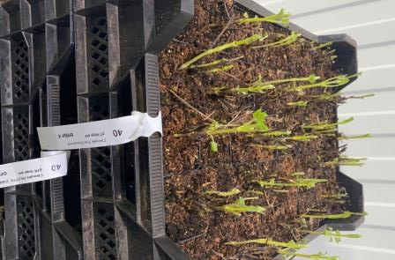

Клематис в Р7

